Лист1
 |  | ООО "Транском-Авто" тел./факс (812) 596-33-41 ,(904)619-24-53
 |  | Уважаемые покупатели, обращаем ваше внимание,
 |  | что в связи с изменением цен на медь
 |  | прайс-лист может меняться
 |  | Пожалуйста, уточняйте цены при заказе продукции
 |  | http://www.transkom-auto.com/ | transkom-auto@mail.ru

 |  | 2023-08-30

№ п/п | код | наименование | ед.изм. | вес.кг | цена 1 | цена 2 | цена 3 | цена 4 | Фото
1 | TK 0912 | Провод-перемычка АКБ 0,21 м S70 Б10/Б10 | шт. | 0.190 | 510.00 | 495.00 | 470.0 | 445.0 | http://www.tk-avto.ru/files/TK0912.JPG
2 | TK 0913 | Провод-перемычка АКБ 0,32 м S70 Б10/Б10 | шт. | 0.270 | 620.00 | 605.00 | 580.0 | 555.0 | http://www.tk-avto.ru/files/TK0913.JPG
3 | TK 0914 | Провод-перемычка АКБ 0,45 м S70 Б10/Б10 | шт. | 0.342 | 760.00 | 740.00 | 710.0 | 680.0 | http://www.tk-avto.ru/files/TK0914.JPG
4 | TK 0921 | Провод-перемычка АКБ 0,50 м S70 Б10/Б10 | шт. | 0.373 | 800.00 | 780.00 | 750.0 | 720.0 | http://www.tk-avto.ru/files/TK0904.JPG

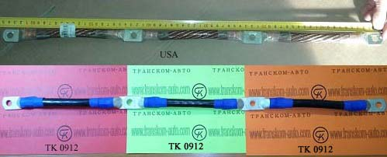

5 | TK 0915 | Провод-перемычка АКБ 0,23 м S70 кл.-кл. | шт. | 0.415 | 700.00 | 680.00 | 650.0 | 620.0
6 | TK0376 | Клемма АКБ (-) свинец с проводом 8524A081 | шт |  | 1600.0 | 1550.0 | 1500.0 | 1450.0
7 | TK0377 | Клемма АКБ (-) свинец с проводом 8524A219 | шт |  | 2000.0 | 1950.0 | 1900.0 | 1850.0

